480 25C
Instancia | S | C | RS | RC | MC
1 | 650771 | 957431 | 792708 | 877620 | 472747
2 | 671985 | 811696 | 857758 | 914480 | 658358
3 | 745290 | 876335 | 889793 | 904182 | 536897 | 3
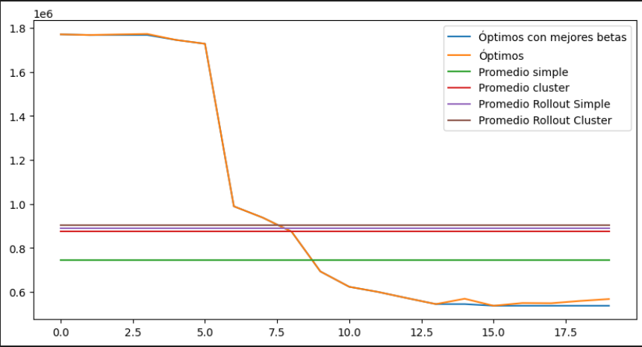
4 | 644723 | 1217738 | 945555 | 1050800 | 554045
5 | 858204 | 842624 | 1004127 | 1061002 | 642569
6 | 700780 | 946780 | 1067656 | 976770 | 526079
7 | 719237 | 1084069 | 925692 | 888626 | 535247
8
9
10
11
12
13
14
15
16
17 |  |  |  |  |  | 7
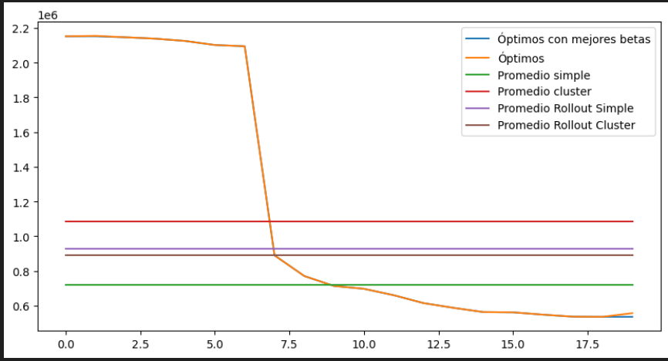
18
19

